상품제안서
스탠리 파인트컵 그린 영신타올 아놀드파머 실버라인 뱀부사 선물세트 | 상품코드: F30314

 |  |  |  |  |  |  | 02-412-0044 | www.easy1.co.kr
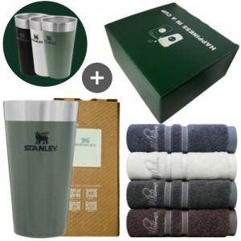

【상세/제작정보】 | 20개 1박스(기준)5000원 별도

【인쇄/포장옵션】 | 레이저, 자수, 기타 / 포장지포장

【공급단가】 | 수량 | 30~ | 50~ | 100~ | 300~ | 500~
*VAT별도 | 단가 | 39,750원 | 39,110원 | 38,160원 | 37,200원 | 36,570원

【상품 URL】 | https://dev.easy1.co.kr:443/src/goods_detail.php?gdno=30314

